ラタノプロスト点眼液0.005％「ニッテン」
製品別比較表
 |  |  |  | 2026年7月改訂
 | 後発品 |  | 標準品
商 品 名 | ラタノプロスト点眼液0.005％「ニッテン」
会 社 名 | ロートニッテンファーマ株式会社－ ロートニッテン株式会社
規 格 | 1mL中にラタノプロストを50μg含有
薬効分類 | プロスタグランジンF2α誘導体 緑内障・高眼圧症治療剤
薬 価 | 129.70 | 円／1mL | 232.10 | 円／1mL
薬価差 | 102.40 |  | 円(1mL)
１瓶薬価差 | 256.00 |  | 円（2.5mL)
効能・効果 | 緑内障、高眼圧症 |  |  | 【標準品と同じ】
用法・用量 | 1回1滴、1日1回点眼する。 |  |  | 【標準品と同じ】
添 加 剤 | ホウ酸、トロメタモール、ポリオキシエチレンヒマシ油、エデト酸ナトリウム水和物、安息香酸ナトリウム、pH調節剤 |  | ベンザルコニウム塩化物、無水リン酸一水素ナトリウム、リン酸二水素ナトリウム一水和物、等張化剤
規制区分 貯 法 | 規制区分：処方箋医薬品 室温保存 （外箱開封後は遮光して保存すること。） |  | 規制区分：処方箋医薬品 2～8℃ （外箱開封後は遮光して保存すること。）
製品の 性 状 | 商品名 | 性 状 |  | 剤形写真
 | ラタノプロスト点眼液 0.005％「ニッテン」 | 性状：無色澄明、無菌水性点眼剤 pH：6.5～6.9 浸透圧比：0.9～1.0
 | 標準品 | 性状：無色澄明、無菌水性点眼液 pH：6.5～6.9 浸透圧比：約１
安定性 ＊後発品 | 長期保存試験(25℃、60％RH、36ヵ月、最終包装製品)： いずれの項目(性状、pH、浸透圧比、含量)も規格内
生物学的 同等性 | 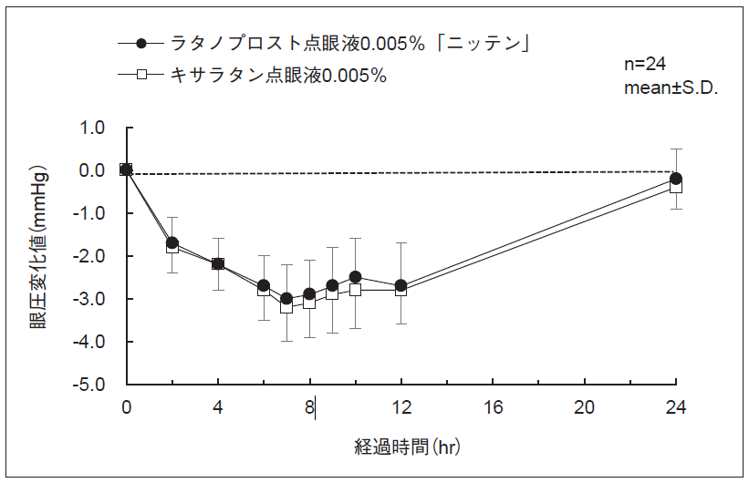 ラタノプロスト点眼液0.005％「ニッテン」とキサラタン点眼液0.005％を健康成人男子を対象としてそれぞれ1滴両眼に点眼し、2群（クロスオーバー法）の眼圧値を測定した。同一被験者の眼圧実測値から投与前の測定値を引いた眼圧変化値及び得られたパラメータ（最高眼圧変化量、眼圧下降－時間曲線下面積）について統計解析を行った結果、両剤の生物学的同等性が確認された。 眼圧変化値ならびに最高眼圧変化量、眼圧下降－時間曲線下面積のパラメータは、被験者の選択、眼圧の測定回数・時間等の試験条件によって異なる可能性がある。
連 絡 先

